Ranking
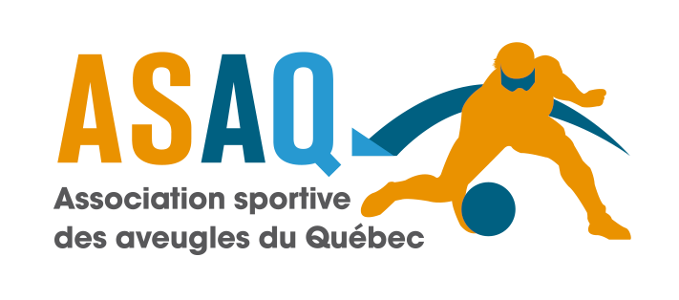

Tournoi Invitation de goalball de Montréal 2019 2019 Montreal Open Goalball Tournament
Classement final / Final Ranking
 | Hommes / Men
 | 1 | Crown
 | 2 | Goon Squad
 | 3 | Alberta
 | 4 | British Columbia
 | 5 | Nova Scotia
 | 6 | D.C.Eagles
 | 7 | Titans
 | 8 | Québec
 | 9 | All Blacks
 | Femmes / Women
 | 1 | All Blacks
 | 2 | Alberta
 | 3 | British Columbia
 | 4 | Nova Scotia
 | Dernière mise à jour : 2019-01-27 15:30 MD

